Bénin
 | Bénin - COURBE DE TAUX 25/02/2022

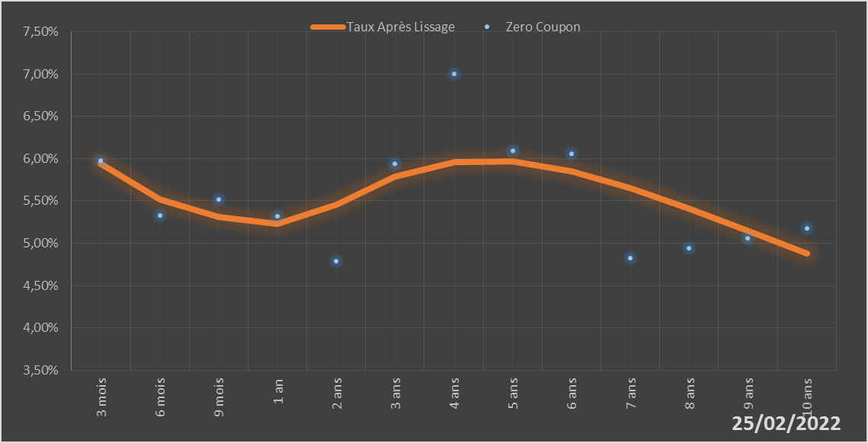
 |  | Maturité | Zero Coupon | Taux Après Lissage
 |  | 3 mois | 5.9724% | 5.9353%
 |  | 6 mois | 5.3251% | 5.5185%
 |  | 9 mois | 5.5162% | 5.3078%
 |  | 1 an | 5.3212% | 5.2290%
 |  | 2 ans | 4.7846% | 5.4547%
 |  | 3 ans | 5.9390% | 5.7890%
 |  | 4 ans | 7.0039% | 5.9597%
 |  | 5 ans | 6.0910% | 5.9638%
 |  | 6 ans | 6.0583% | 5.8460%
 |  | 7 ans | 4.8254% | 5.6494%
 |  | 8 ans | 4.9437% | 5.4076%
 |  | 9 ans | 5.0586% | 5.1443%
 |  | 10 ans | 5.1721% | 4.8751%

2022-02-25
oui

Bénin

Burkina
 | Burkina - COURBE DE TAUX 25/02/2022

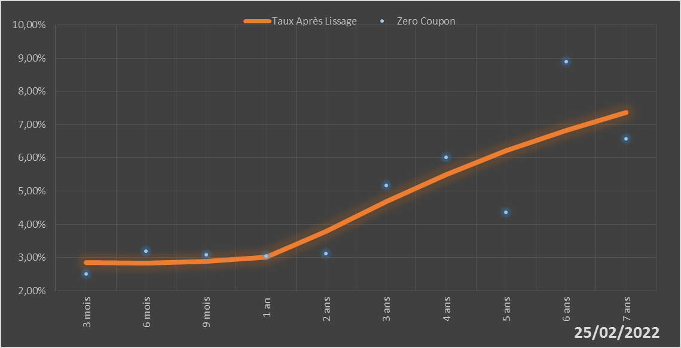
 |  | Maturité | Zero Coupon | Taux Après Lissage
 |  | 3 mois | 2.5111% | 2.8507%
 |  | 6 mois | 3.1952% | 2.8318%
 |  | 9 mois | 3.0929% | 2.8942%
 |  | 1 an | 3.0450% | 3.0151%
 |  | 2 ans | 3.1271% | 3.7916%
 |  | 3 ans | 5.1625% | 4.6791%
 |  | 4 ans | 6.0178% | 5.4970%
 |  | 5 ans | 4.3567% | 6.2118%
 |  | 6 ans | 8.8849% | 6.8317%
 |  | 7 ans | 6.5792% | 7.3723%

2022-02-25
oui

Burkina

Côte d'Ivoire
 | Côte d'Ivoire - COURBE DE TAUX 25/02/2022

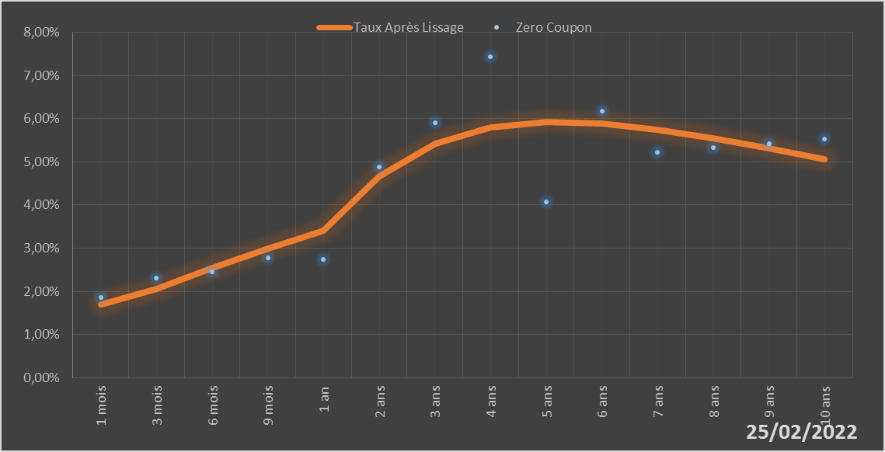
 |  | Maturité | Zero Coupon | Taux Après Lissage
 |  | 1 mois | 1.8675% | 1.7046%
 |  | 3 mois | 2.3060% | 2.0564%
 |  | 6 mois | 2.4462% | 2.5489%
 |  | 9 mois | 2.7773% | 2.9993%
 |  | 1 an | 2.7416% | 3.4085%
 |  | 2 ans | 4.8738% | 4.6650%
 |  | 3 ans | 5.9124% | 5.4162%
 |  | 4 ans | 7.4413% | 5.7992%
 |  | 5 ans | 4.0630% | 5.9289%
 |  | 6 ans | 6.1720% | 5.8917%
 |  | 7 ans | 5.2230% | 5.7496%
 |  | 8 ans | 5.3214% | 5.5459%
 |  | 9 ans | 5.4201% | 5.3098%
 |  | 10 ans | 5.5200% | 5.0607%

2022-02-25
oui

Cote d'ivoire

Guinée-Bissau
 | Guinée-Bissau - COURBE DE TAUX 25/02/2022

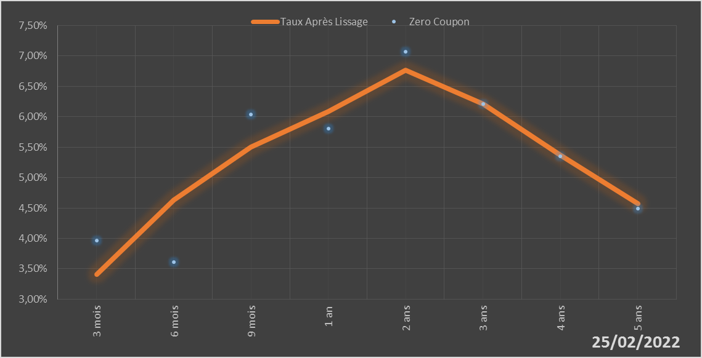
 |  | Maturité | Zero Coupon | Taux Après Lissage
 |  | 3 mois | 3.9691% | 3.4069%
 |  | 6 mois | 3.6154% | 4.6311%
 |  | 9 mois | 6.0413% | 5.5000%
 |  | 1 an | 5.8025% | 6.0919%
 |  | 2 ans | 7.0654% | 6.7635%
 |  | 3 ans | 6.2089% | 6.2101%
 |  | 4 ans | 5.3519% | 5.3706%
 |  | 5 ans | 4.4860% | 4.5704%

2022-02-25
oui

Guinée-Bissau

Mali
 | Mali - COURBE DE TAUX 25/02/2022

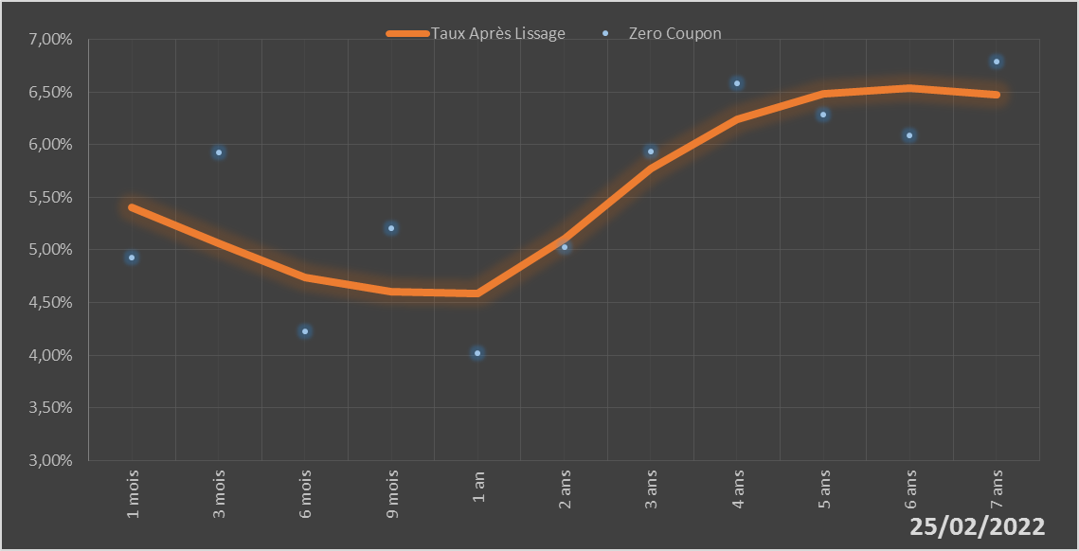
 |  | Maturité | Zero Coupon | Taux Après Lissage
 |  | 1 mois | 4.9243% | 5.4071%
 |  | 3 mois | 5.9292% | 5.0603%
 |  | 6 mois | 4.2297% | 4.7416%
 |  | 9 mois | 5.2054% | 4.6016%
 |  | 1 an | 4.0177% | 4.5860%
 |  | 2 ans | 5.0244% | 5.1029%
 |  | 3 ans | 5.9381% | 5.7726%
 |  | 4 ans | 6.5785% | 6.2430%
 |  | 5 ans | 6.2839% | 6.4822%
 |  | 6 ans | 6.0855% | 6.5391%
 |  | 7 ans | 6.7907% | 6.4709%

2022-02-25
oui

Mali

Niger
 | Niger - COURBE DE TAUX 25/02/2022

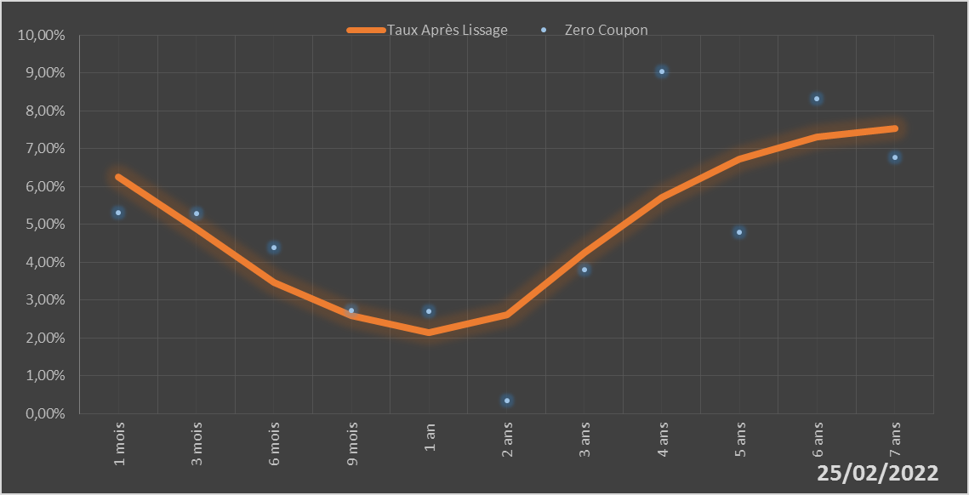
 |  | Maturité | Zero Coupon | Taux Après Lissage
 |  | 1 mois | 5.3171% | 6.2627%
 |  | 3 mois | 5.2928% | 4.8964%
 |  | 6 mois | 4.3810% | 3.4603%
 |  | 9 mois | 2.7339% | 2.5925%
 |  | 1 an | 2.6998% | 2.1442%
 |  | 2 ans | 0.3387% | 2.6160%
 |  | 3 ans | 3.8145% | 4.2539%
 |  | 4 ans | 9.0326% | 5.7281%
 |  | 5 ans | 4.7881% | 6.7372%
 |  | 6 ans | 8.3182% | 7.3071%
 |  | 7 ans | 6.7731% | 7.5426%

2022-02-25
oui

Niger

Sénégal
 | Sénégal - COURBE DE TAUX 25/02/2022

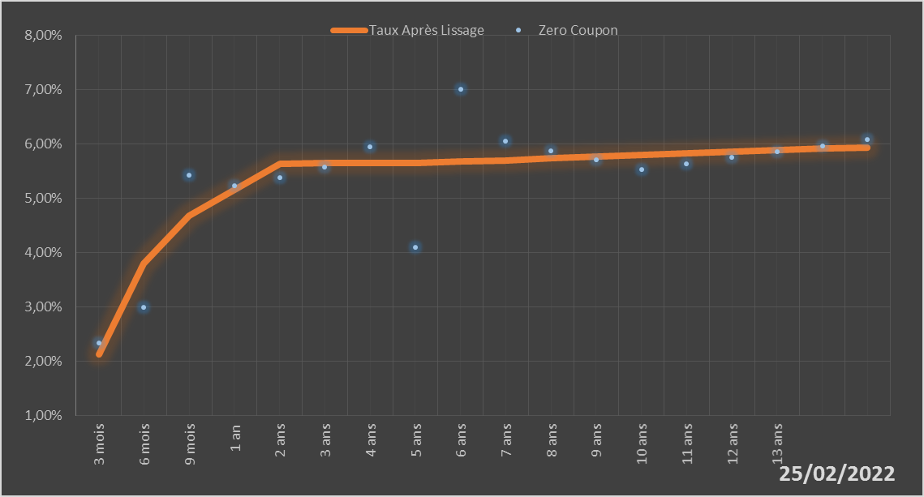
 |  | Maturité | Zero Coupon | Taux Après Lissage
 |  | 3 mois | 2.3367% | 2.1271%
 |  | 6 mois | 2.9937% | 3.7945%
 |  | 9 mois | 5.4194% | 4.6835%
 |  | 1 an | 5.2321% | 5.1564%
 |  | 2 ans | 5.3874% | 5.6367%
 |  | 3 ans | 5.5705% | 5.6556%
 |  | 4 ans | 5.9454% | 5.6503%
 |  | 5 ans | 4.1013% | 5.6572%
 |  | 6 ans | 7.0135% | 5.6758%
 |  | 7 ans | 6.0523% | 5.7020%
 |  | 8 ans | 5.8793% | 5.7327%
 |  | 9 ans | 5.7072% | 5.7652%
 |  | 10 ans | 5.5349% | 5.7981%
 |  | 11 ans | 5.6411% | 5.8301%
 |  | 12 ans | 5.7484% | 5.8607%
 |  | 13 ans | 5.8576% | 5.8895%
 |  | 14 ans | 5.9692% | 5.9162%
 |  | 15 ans | 6.0838% | 5.9410%

2022-02-25
oui

Sénégal

Togo
 | Togo - COURBE DE TAUX 25/02/2022

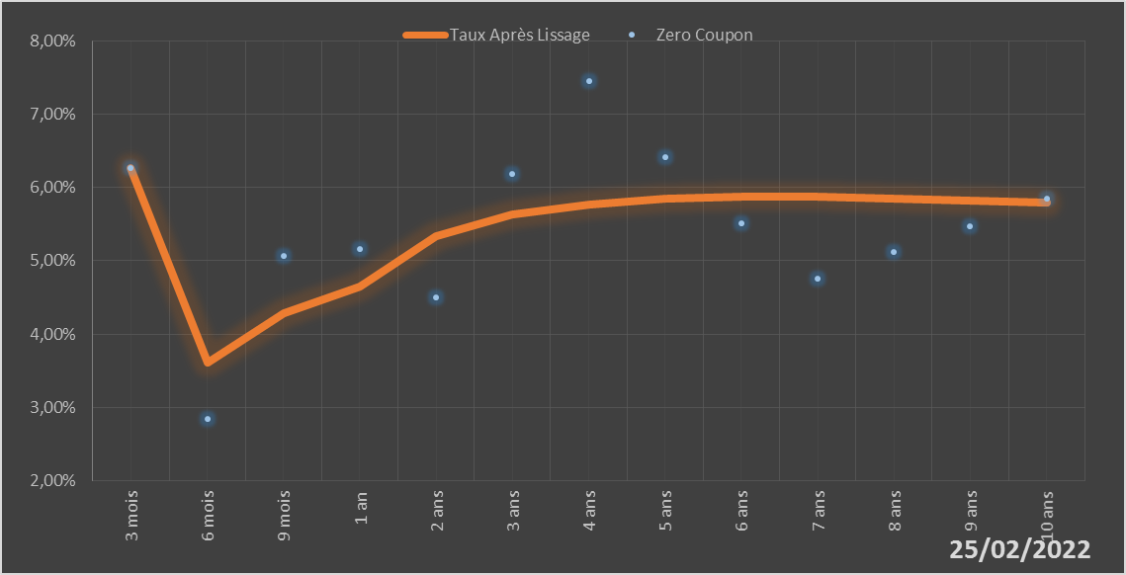
 |  | Maturité | Zero Coupon | Taux Après Lissage
 |  | 3 mois | 6.2680% | 6.2650%
 |  | 6 mois | 2.8451% | 3.6127%
 |  | 9 mois | 5.0716% | 4.2790%
 |  | 1 an | 5.1601% | 4.6525%
 |  | 2 ans | 4.5043% | 5.3366%
 |  | 3 ans | 6.1883% | 5.6262%
 |  | 4 ans | 7.4529% | 5.7727%
 |  | 5 ans | 6.4096% | 5.8436%
 |  | 6 ans | 5.5121% | 5.8701%
 |  | 7 ans | 4.7574% | 5.8696%
 |  | 8 ans | 5.1168% | 5.8529%
 |  | 9 ans | 5.4769% | 5.8270%
 |  | 10 ans | 5.8421% | 5.7961%

2022-02-25
oui

Togo

